ANEXO_A
Anexo A

ANEXO “A” AL CONTRATO DE ARRENDAMIENTO DE FECHA ______________DE 2021 , CELEBRADO ENTRE NOE BLANCO HERNANDEZ , POR SU PROPIO DERECHO (EL “ARRENDADOR”); CON LA COMPARECENCIA DE SU CONYUGE Y BENEFEICIARIA DEL PAGO DE RENTA ROSENDA ARIAS BARRIOS Y POR LA OTRA PARTE MATC DIGITAL, S. DE R.L. DE C.V. (LA “ARRENDATARIA”), REPRESENTADA POR EL ING. JAVIER LEONARDO CASTILLO GÓMEZ, RESPECTO AL INMUEBLE UBICADO EN_______SAN MATEO , MUNICIPIO DE VALPARAISO , ZACATECAS ("EL INMUEBLE") .

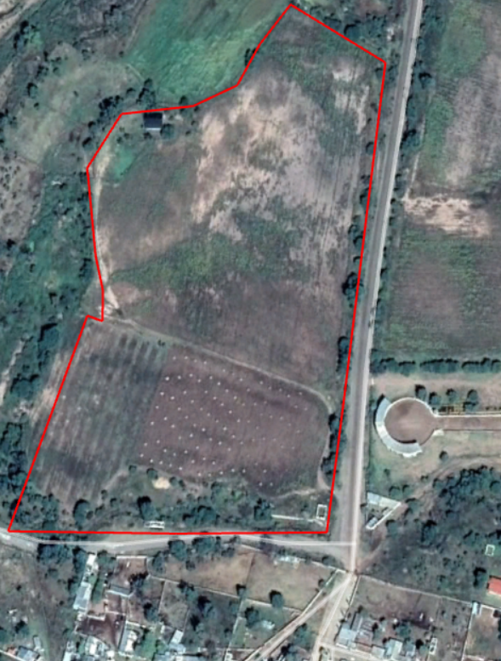

carretera al Salitre

Calle Rafael Molina
179275

Callejon

 |  |  |  |  | AREA ARRENDADA EQUIPOS Y TORRE= 1,225.00 M2
 |  | ÁREA ARRENDADA |  |  | TRAYECTORIA ELECTRICA= 16.20 M2
 |  |  |  |  | NICHO ELECTRICO= 0.288 m2
 |  | PASO DE SERVIDUMBRE Y TRAYECTORIA |  |  | TOTAL= 1,241.48 M2

DATOS GENERALES DEL SITIO
NOMBRE DE SITIO: |  |  | LLANETES
NUMERO DE SITIO: |  |  | 310128
NUMERO DE CMS: |  |  | 179275
COORDENADA DEL SITIO: |  |  | 22.893848,-103.484268
DIRECCIÓN:

DATOS DEL ARRENDADOR
NOMBRE DE ARRENDADOR: |  |  |  | NOE BLANCO HERNANDEZ
DIRECCIÓN ARRENDADOR:
TELÉFONO ARRENDADOR: |  |  |  | 492 905 2455

NOTAS:
EL “ARRENDADOR” |  |  |  |  |  |  | LA “ARRENDATARIA”
 |  |  |  |  |  |  | MATC DIGITAL S. DE R.L. DE C.V.

NOE BLANCO HERNANDEZ |  |  |  |  |  |  | ING. JAVIER LEONARDO CASTILLO GÓMEZ APODERADO

CON LA COMPARECENCIA Y CONSETIMIENTO DE SU CONYUGE

 | ROSENDA ARIAS BARRIOS
 |  |  |  |  |  | TESTIGOS

LIC ANGEL ALEJANDRO LUNA GONZALEZ |  |  |  |  |  |  | LIC. JENNIFER FLORES MENDOZA

